Chi tiết địa chất
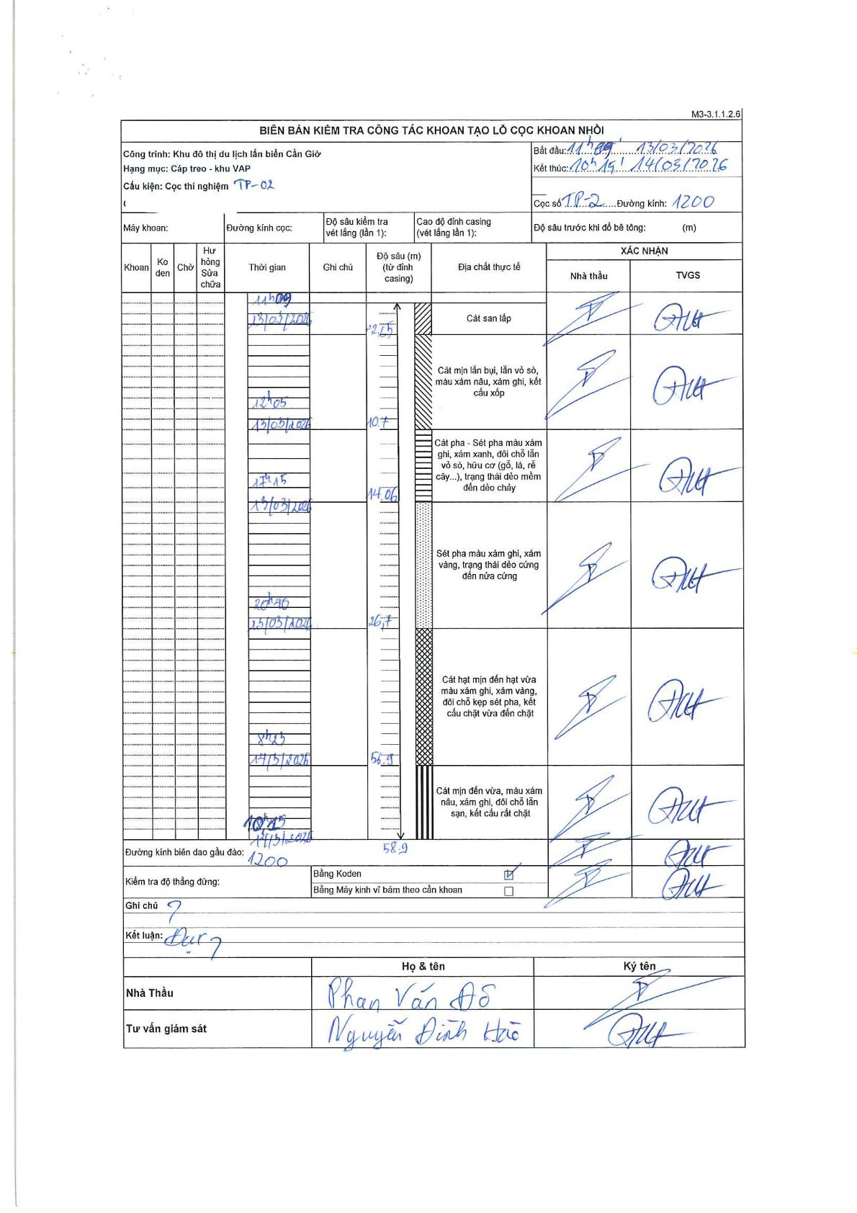
Dự án | Cần Giờ
Hạng mục | Cáp treo - khu VAP
Tên bộ phận | Cọc thí nghiệm TP-02
Số hiệu cọc | TP-2
Tên Máy khoan | SGCT-KCN0001
Đường kính | 1200
Bắt đầu thi công | 11:00 13/03/2024
Kết thúc thi công | 10:15 14/03/2024

Địa chất TT | Đường kính | Mô tả lớp thiết kế | Từ (h) | Đến (h) | Cao độ từ | Cao độ đến | T.Gian (h) | Dài (m) | V (m/h) | Ghi chú
1 | 1200 | Cát san lấp | 11:00 13/03/2024 | 12:05 13/03/2024 | 0 | -2.75 | 1.08 | 2.75 | 2.54 | Thời gian phân bổ theo các mốc chính trên biên bản
2 | 1200 | Cát mịn lẫn bụi, lẫn vỏ sò, màu xám nâu, xám ghi, kết cấu xốp | 11:00 13/03/2024 | 12:05 13/03/2024 | -2.75 | -10.7 | 1.08 | 7.95 | 7.34
3 | 1200 | Cát pha - Sét pha màu xám ghi, xám xanh, đôi chỗ lẫn vỏ sò, hữu cơ (gỗ, lá, rễ cây...), trạng thái dẻo mềm đến dẻo chảy | 12:05 13/03/2024 | 17:15 13/03/2024 | -10.7 | -14.06 | 5.17 | 3.36 | 0.65
4 | 1200 | Sét pha màu xám ghi, xám vàng, trạng thái dẻo cứng đến nửa cứng | 17:15 13/03/2024 | 20:40 13/03/2024 | -14.06 | -26.7 | 3.42 | 12.64 | 3.7
5 | 1200 | Cát hạt mịn đến hạt vừa màu xám ghi, xám vàng, đôi chỗ kẹp sét pha, kết cấu chặt vừa đến chặt | 20:40 13/03/2024 | 08:23 14/03/2024 | -26.7 | -56.9 | 11.72 | 30.2 | 2.58
6 | 1200 | Cát mịn đến vừa, màu xám nâu, xám ghi, đôi chỗ lẫn sạn, kết cấu rất chặt | 08:23 14/03/2024 | 10:15 14/03/2024 | -56.9 | -58.9 | 1.87 | 2 | 1.07

ẢNH BIÊN BẢN GỐC

